Задачи
Необходимо написать SQL - запросы:
1) Список уникальных имен клиентов отсортированный по убыванию.
2) Список счетов и имен клиентов с максимальной и минимальной суммой по счету за все время существования и отфильтровать счета у которых максимум и минимум суммы равны.
3) Список счетов и имен клиентов с максимальной и минимальной суммой по счету за период с 01.01.2014 по 14.10.2015.
4) Имя клиента, номер счета и разницу CASH между счетами отличными от текущего счета, если они есть у клиента, действующими на момент 01.03.2018. Дополнительно вывести столбец с указанием номера счета с максимальной суммой из двух сравниваемых. Подробное пояснение ниже:
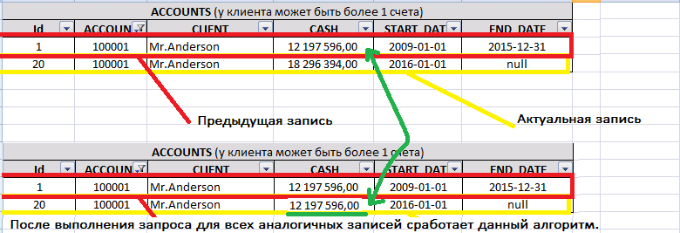
5) Внести изменения в таблицу ACCOUNTS для поля CASH для всех актуальных записей таким образом, чтобы оно равнялось значению CASH из предыдущего периода действия. Подробное пояснение ниже:

6) В рамках клиента и счета удалить все первые записи из таблицы ACCOUNTS. Подробное пояснение ниже:

